chitiet
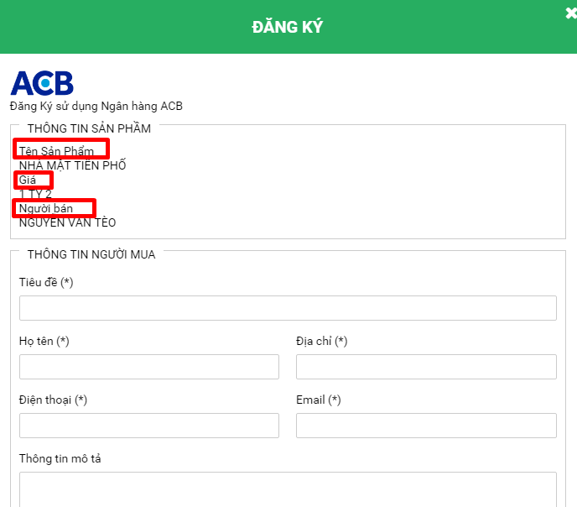
1) Tách ra mỗi ngân hàng là 1 hình. Hiện tại tất cả các ngân hàng chỉ nằm trong 1 hình.

2) Bổ sung thêm button < > ở dự án liên quan

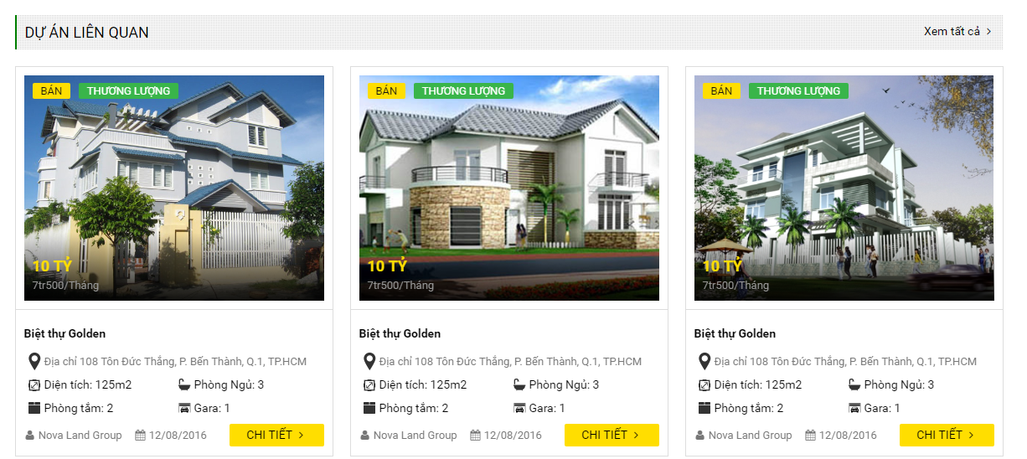

3) Nhìn khó phân biệt được đâu là title đâu là nội dung. Chỉnh lại cho dể nhìn hơn

moigioi-detail
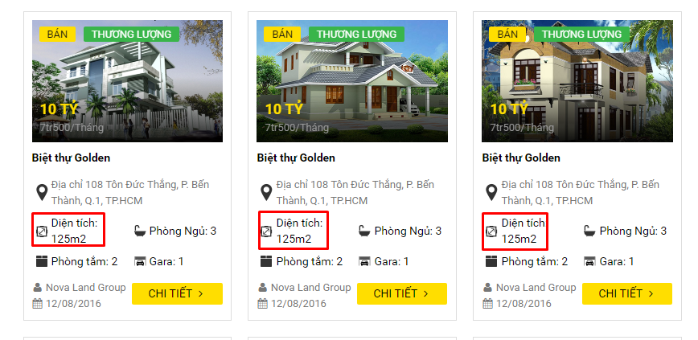
1) đang bị nhảy dòng

dangtin2
1) Hãy chuyển lại thẳng hàng với button mua tin
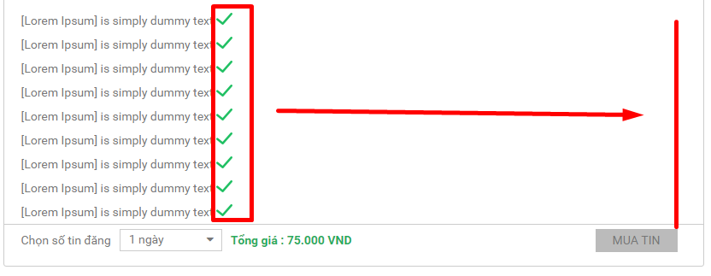

2) Tách nội dung ở step2-1 thành 1 trang riêng

naptien
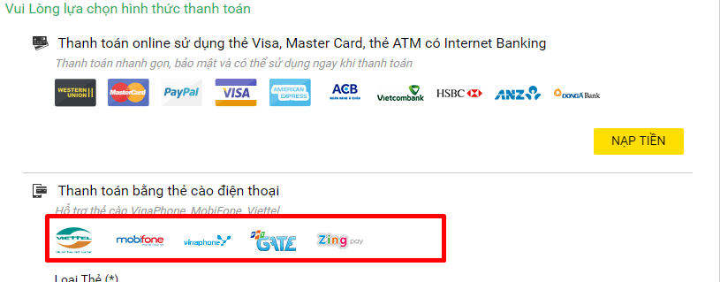
1) Cắt các hình vina,viettel... ra thành từng image riêng. Hiện tại đang chung 1 hình
làm giống thanh toán thẻ visa đã tách ra thành từng hình

popup
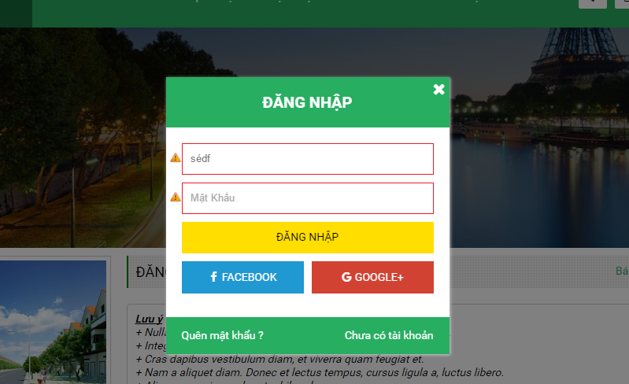
1) Ở tất cả các popup gặp tình trạng này. Ví dụ ở popup đăng nhập

Khi click button đăng nhập nhiều lần thì thanh scroll ở trang chính(trang bị mờ) tự chạy
Mong muốn: khi show popup thì nội dung ở trang chính sẽ không scroll được

